演習1
問題①
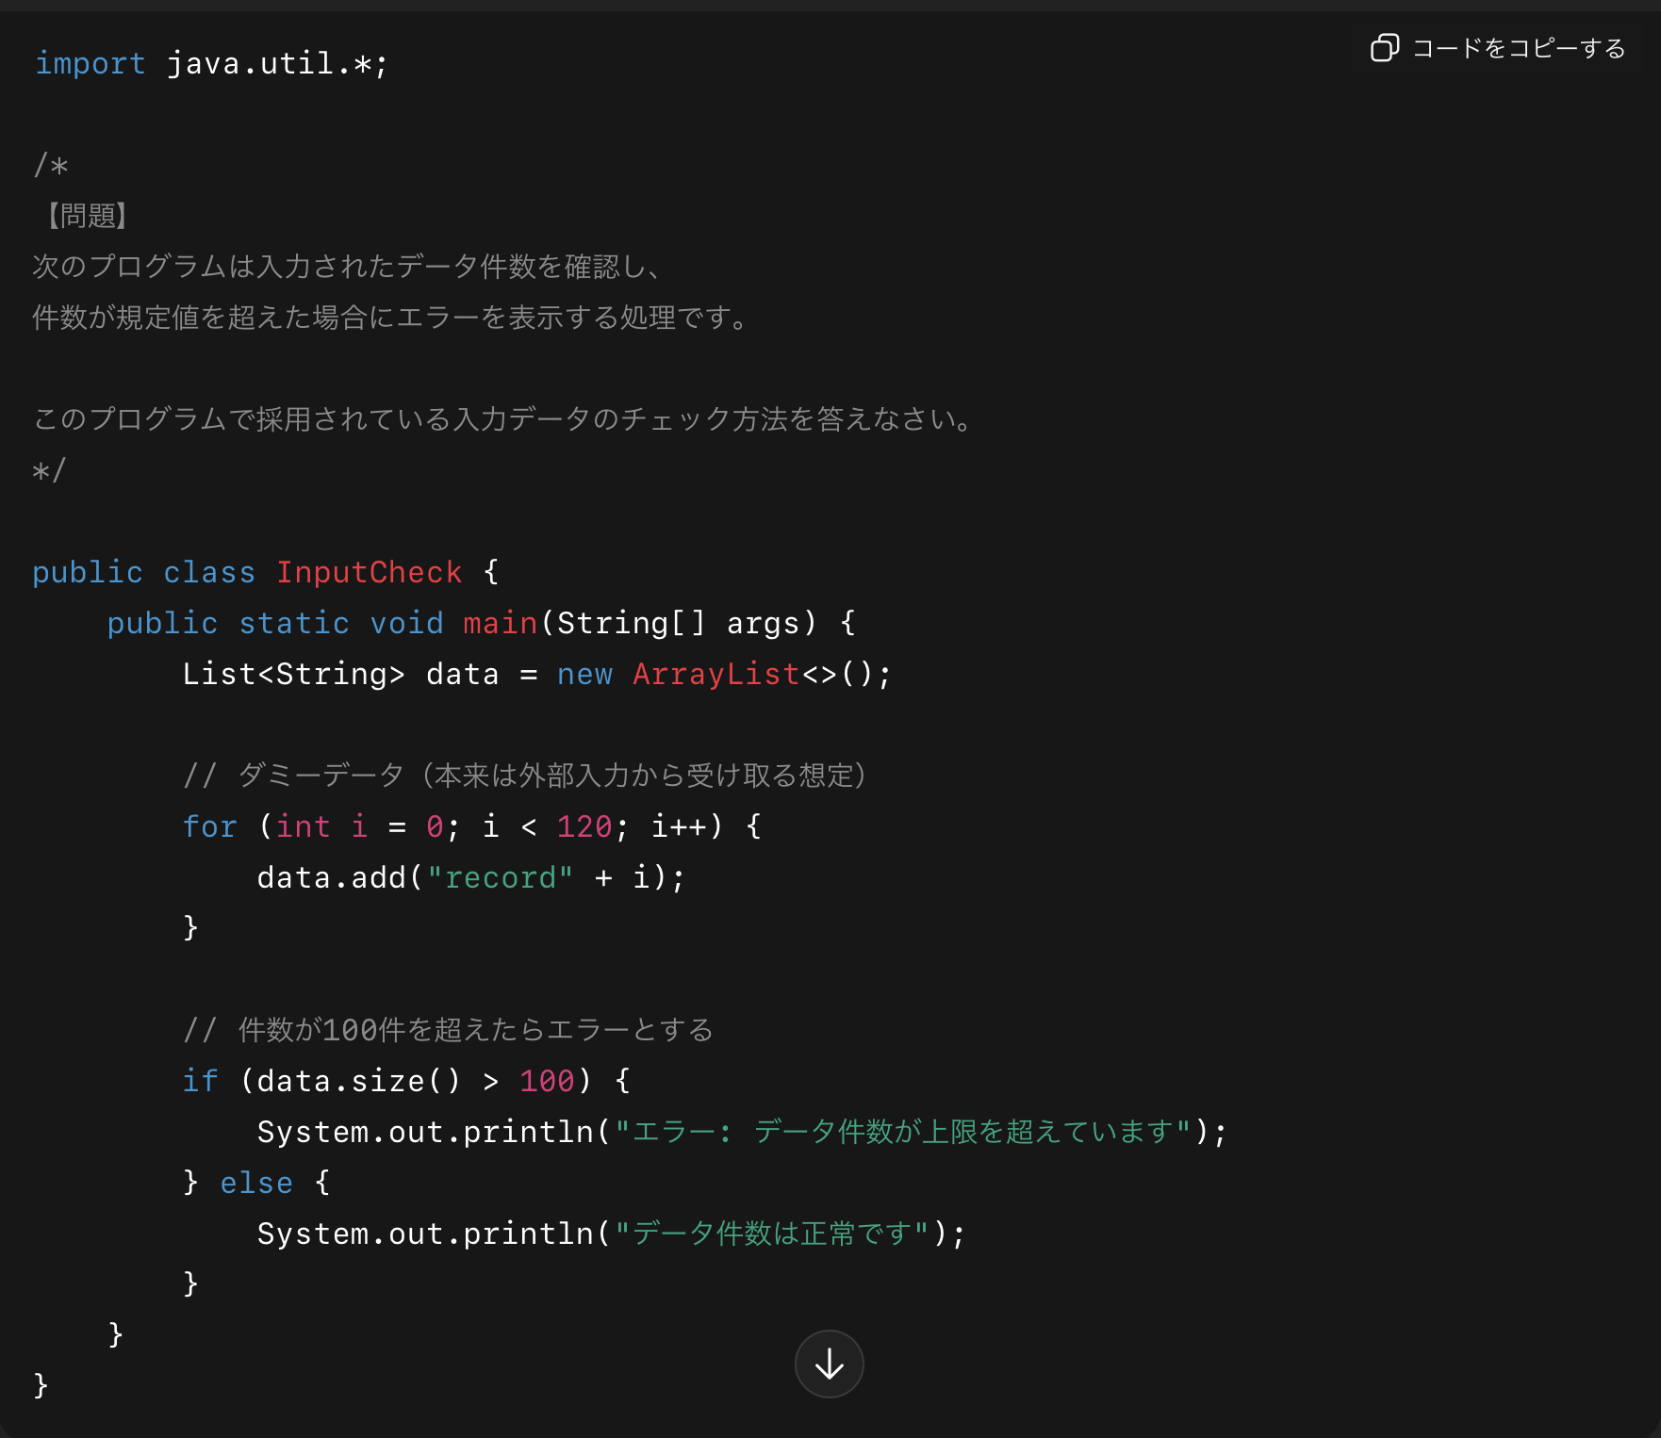

＜回答欄＞
リミットチェック（限界検査）

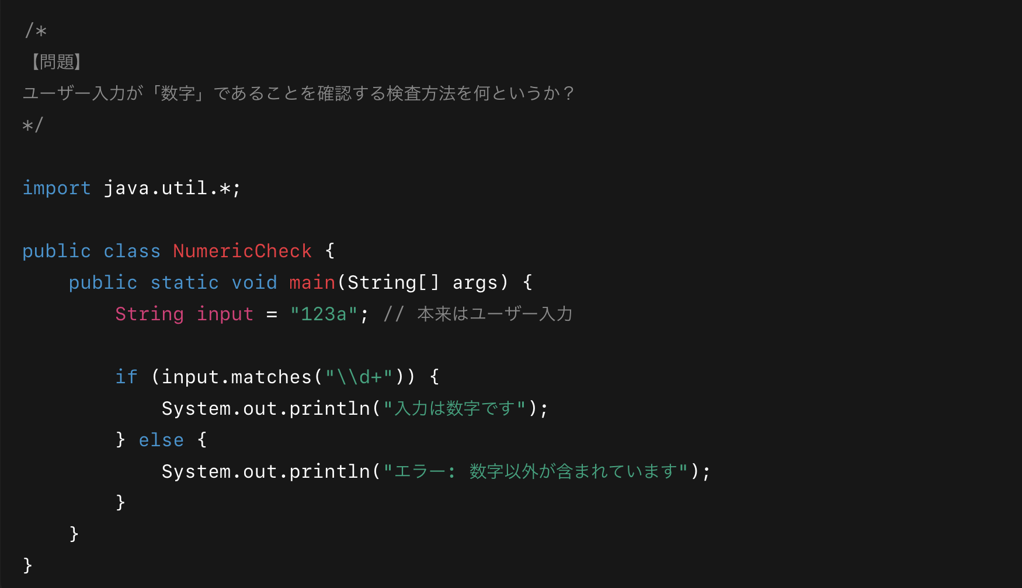
問題②

＜回答欄＞
ニューメトリックチェック（数字検査）

問題③
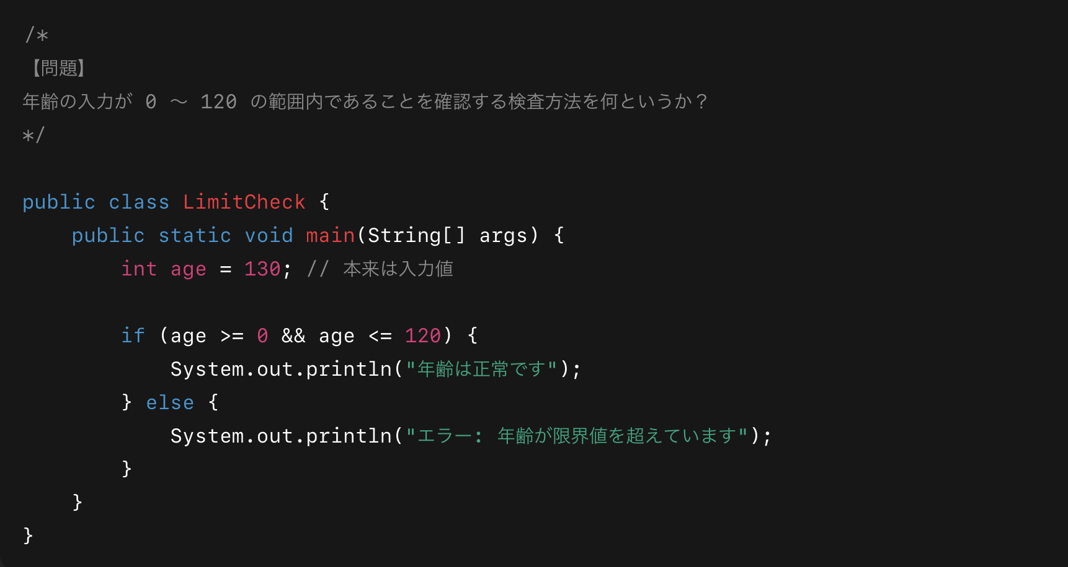

＜回答欄＞
レンジチェック（範囲検査）

問題④
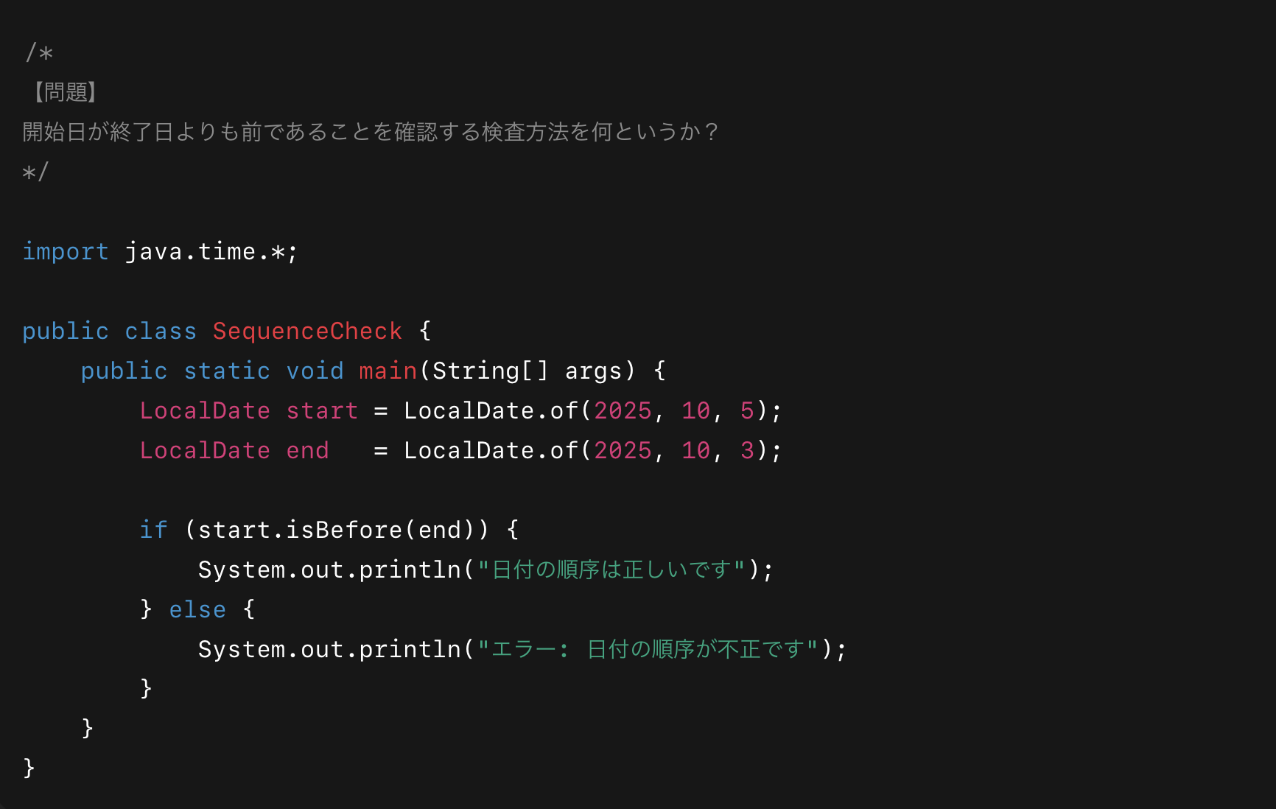

＜回答欄＞
シーケンスチェック（順序検査）

問題⑤
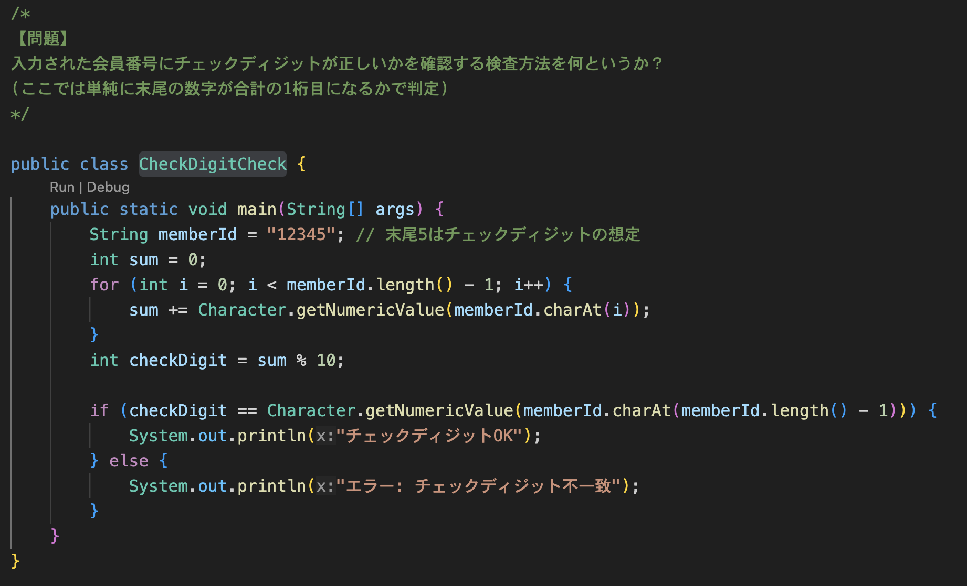

＜回答欄＞
チェックディジットチェック

問題⑥
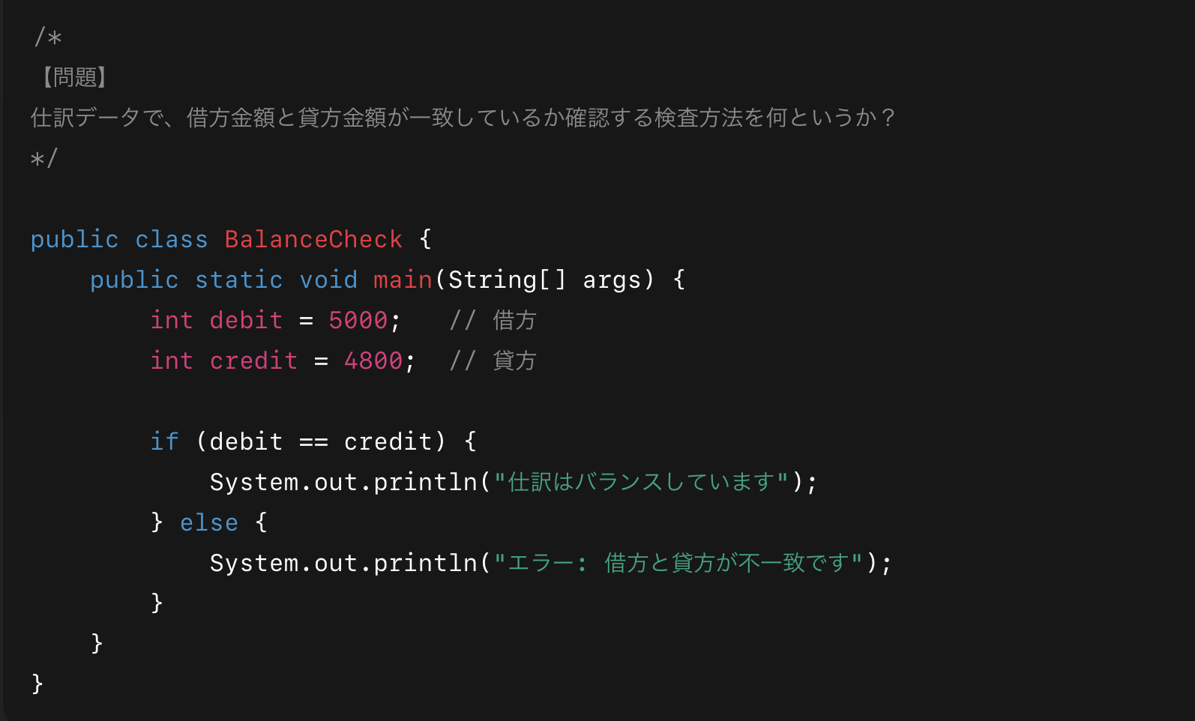

＜回答欄＞
バランスチェック（平衡検査）

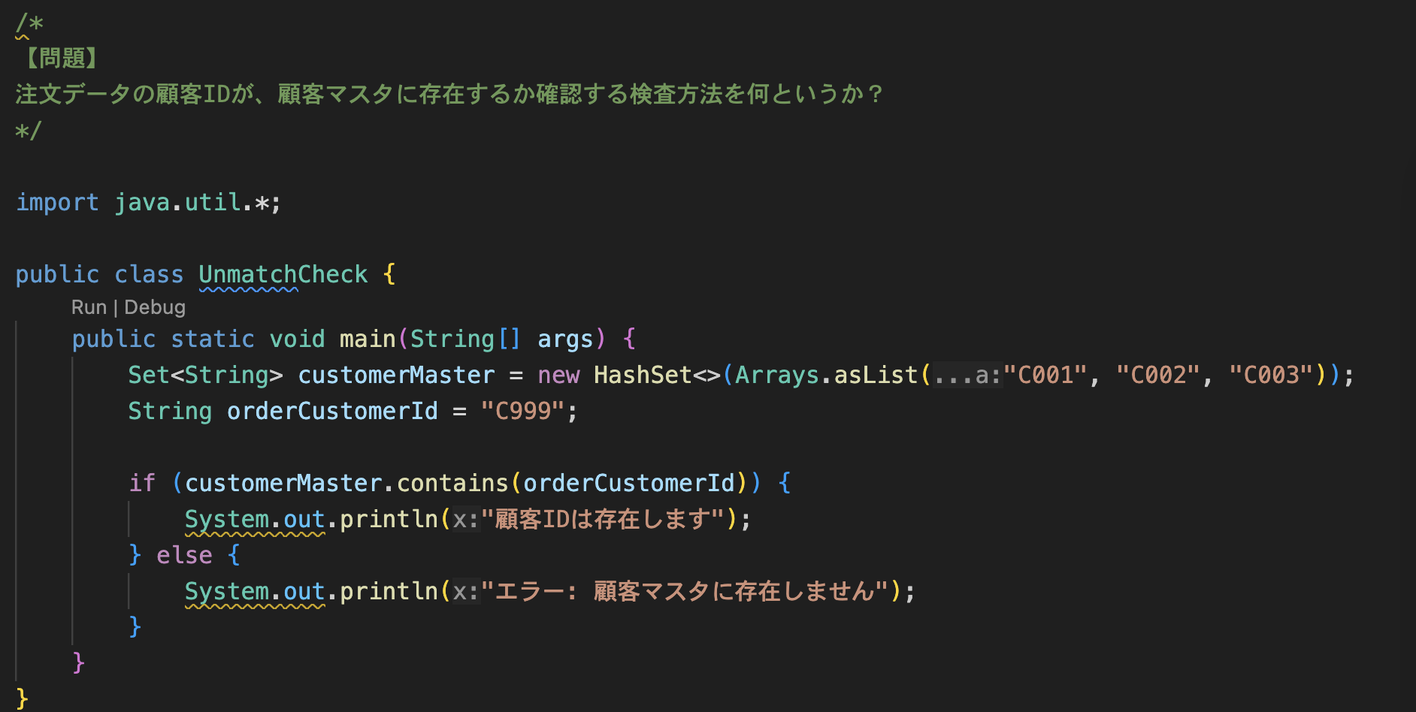
問題⑦

＜回答欄＞
アンマッチチェック（照合検査）

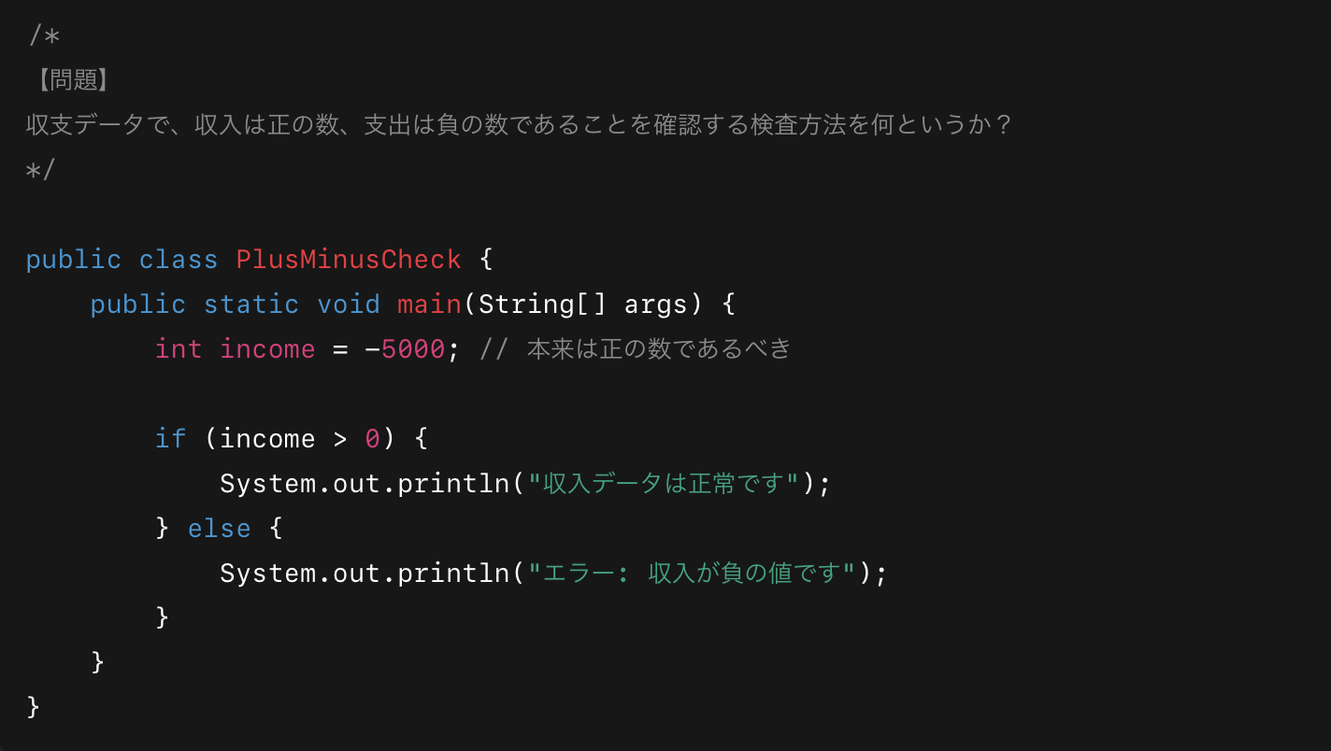
問題⑧

＜回答欄＞
プラスマイナスチェック

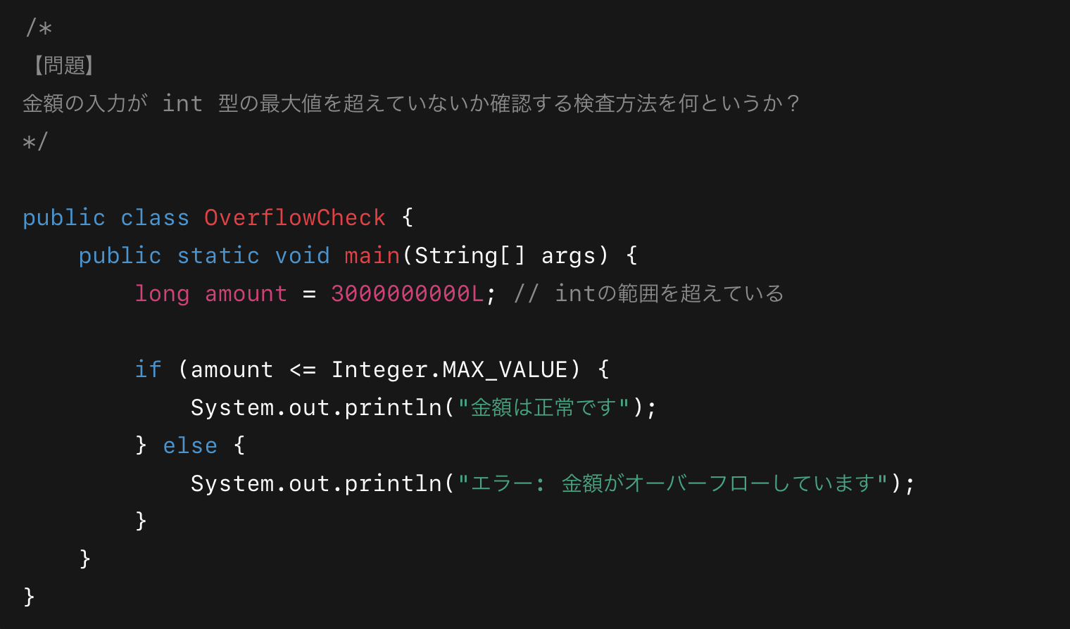
問題⑨

＜回答欄＞
オーバーフロー・異常値チェック

問題⑩
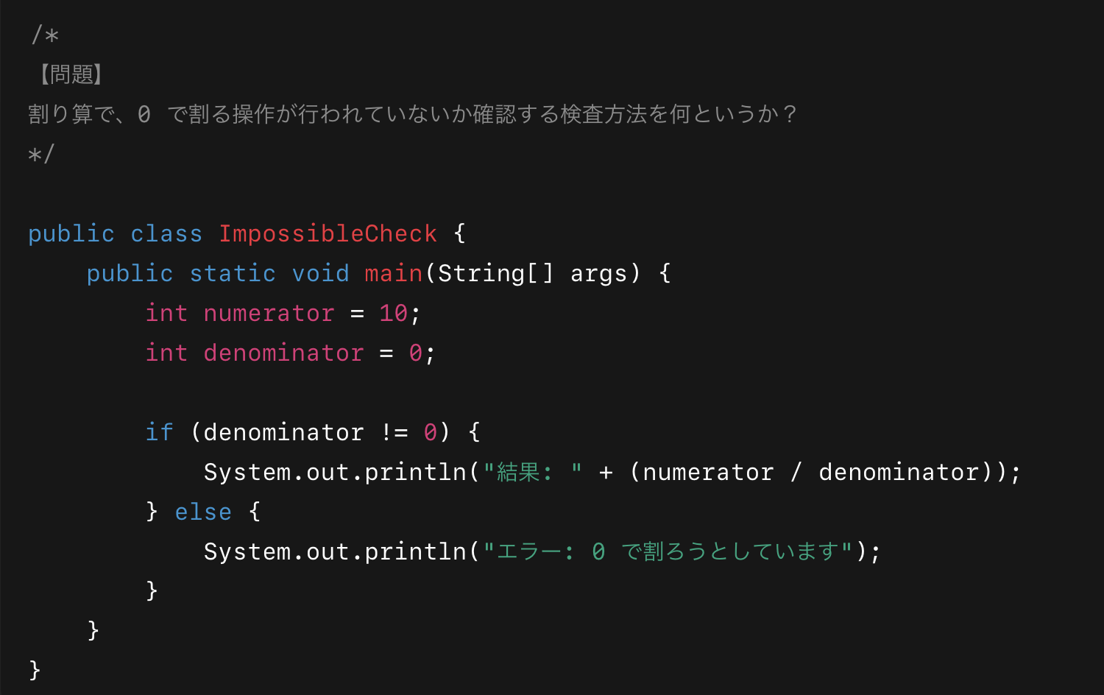

＜回答欄＞
不能・不定チェック

演習2
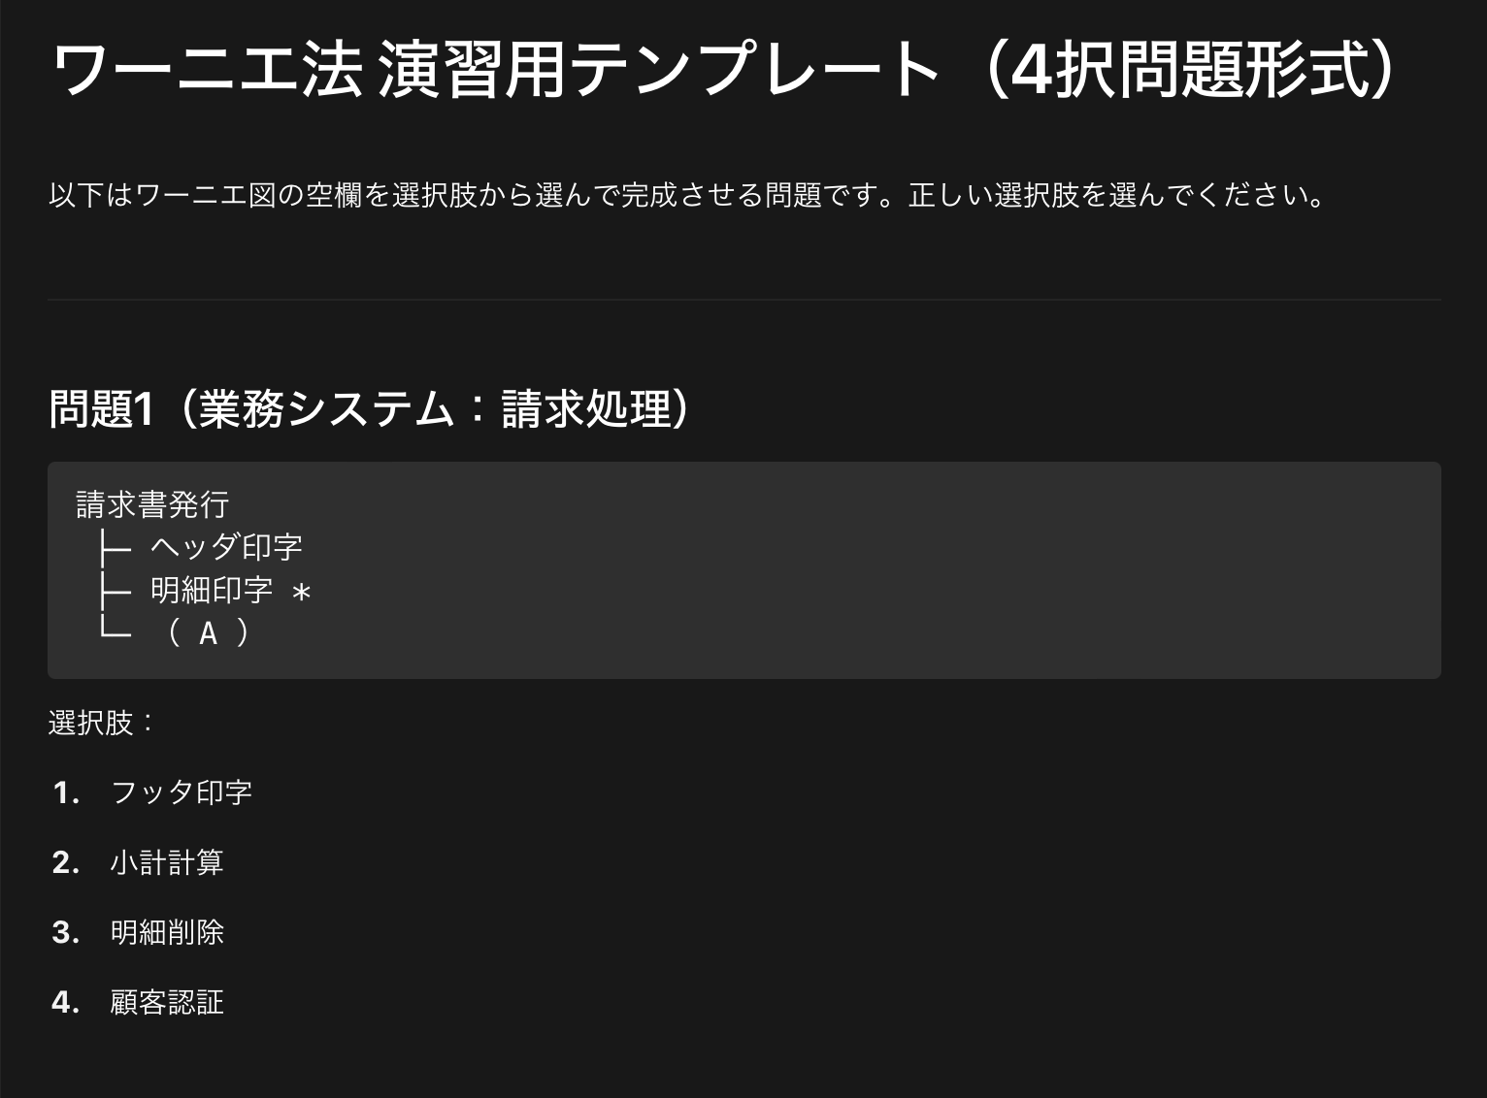

＜回答欄＞
1

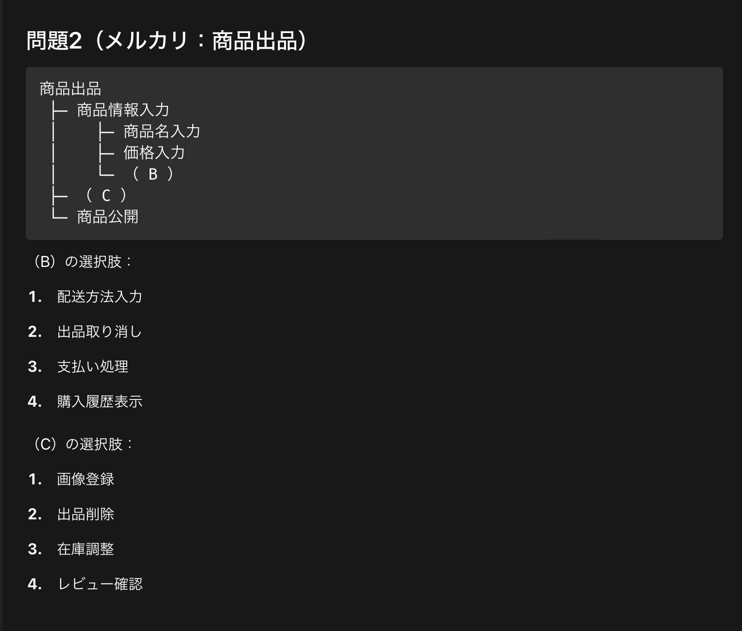

＜回答欄＞ | ＜回答欄＞
1 | 1

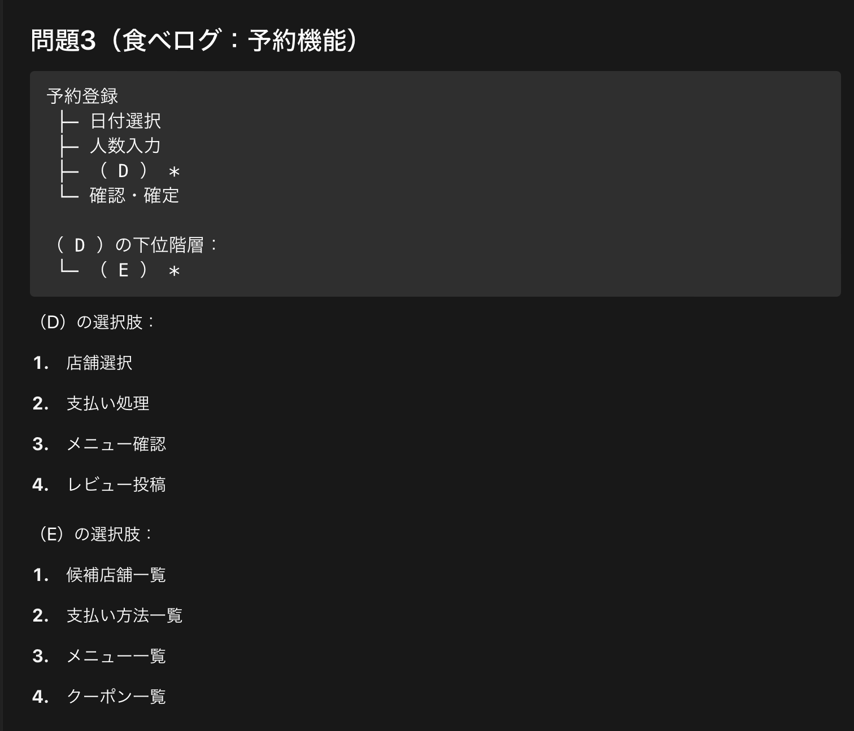

＜回答欄＞ | ＜回答欄＞
1 | 1

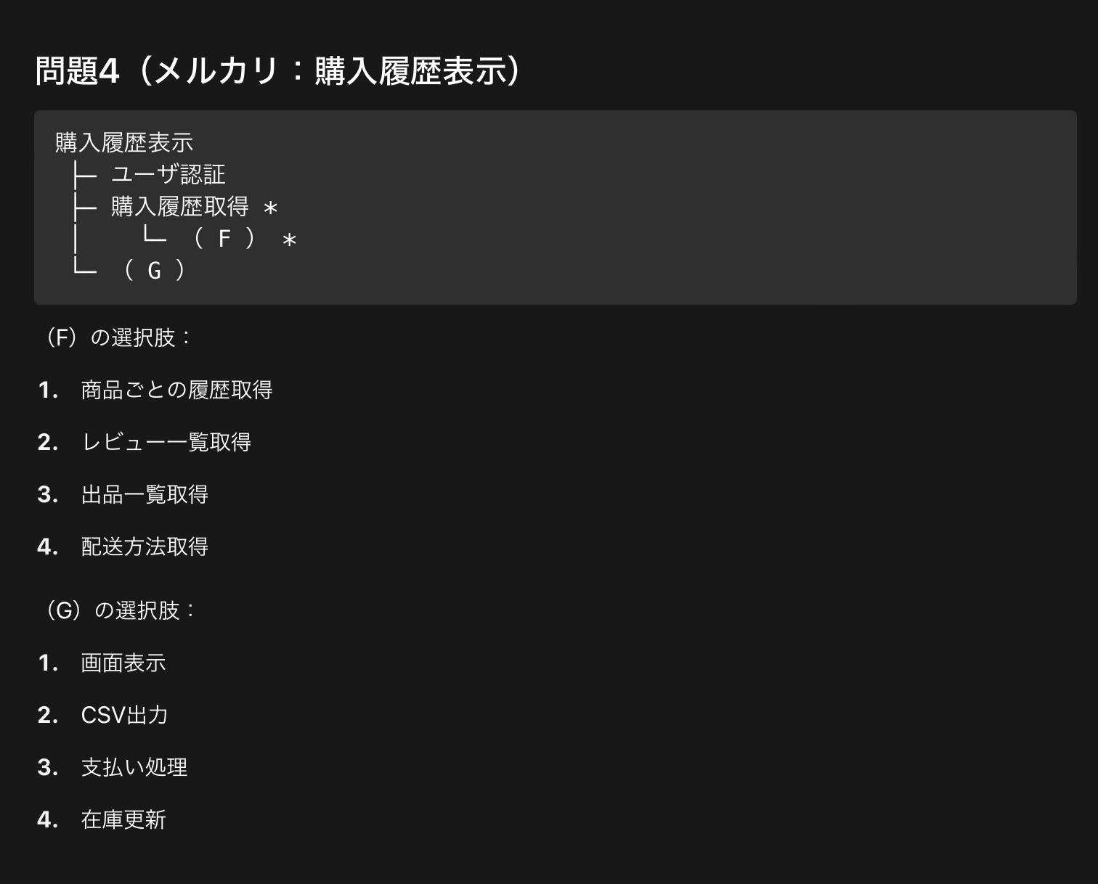

＜回答欄＞ | ＜回答欄＞
1 | 1

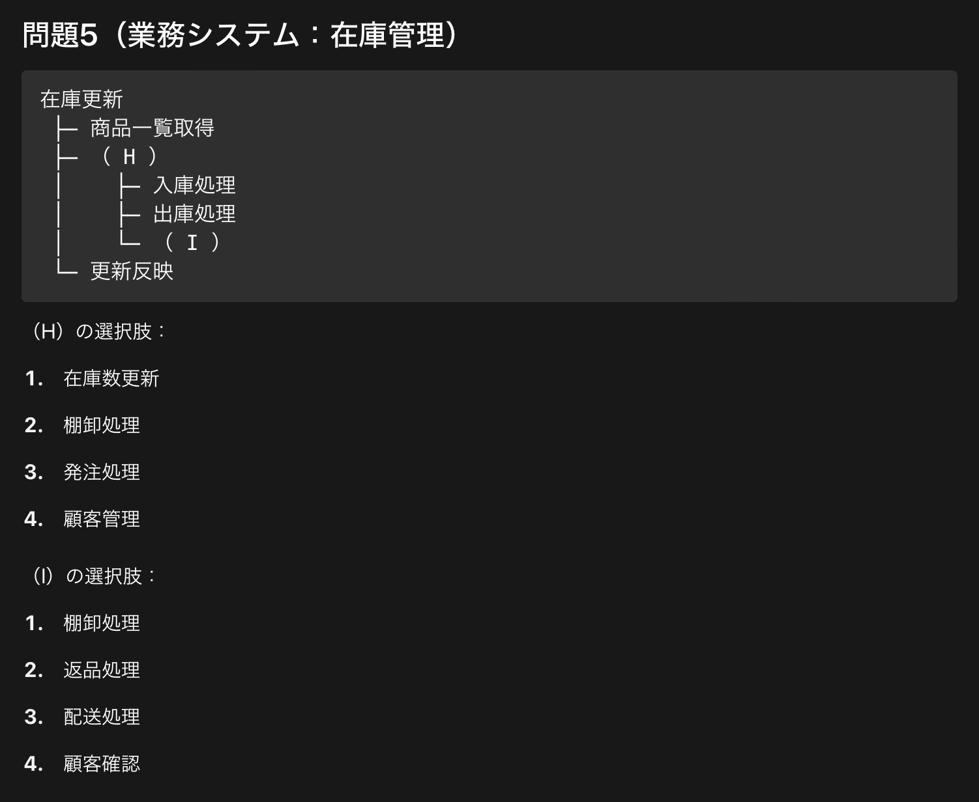

＜回答欄＞ | ＜回答欄＞
1 | 1

